Gráfica
DIRECCIÓN GENERAL DE ÉTICA E INTEGRIDAD GUBERNAMENTAL

CONVENIOS FIRMADOS TRIMESTRE OCTUBRE-DICIEMBRE 2023

 | CANTIDAD | INSTITUCIÓN
 | 1 | MAP - DIGEIG
 | 1 | TOTAL DE CONVENIOS

Director de Planificación y Desarrollo

Listado OCT-DIC 2023
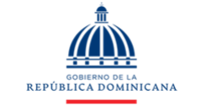
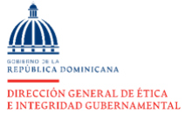

DIRECCIÓN GENERAL DE ÉTICA E INTEGRIDAD GUBERNAMENTAL

CONVENIOS FIRMADOS TRIMESTRE OCTUBRE-DICIEMBRE 2023

TRIMESTRE | INSTITUCIÓN
OCT-DIC | Acuerdo de Cooperación y Trabajo Interinstitucional Ministrio de Administración Pública (MAP) y la Dirección General de Ética e Integridad Gubernamental (DIGEIG).

